案内
木を学ぶ旅
 |  |  |  |  |  |  |  |  |  |  |  |  |  |  |  | （公社）愛知建築士会 尾北支部
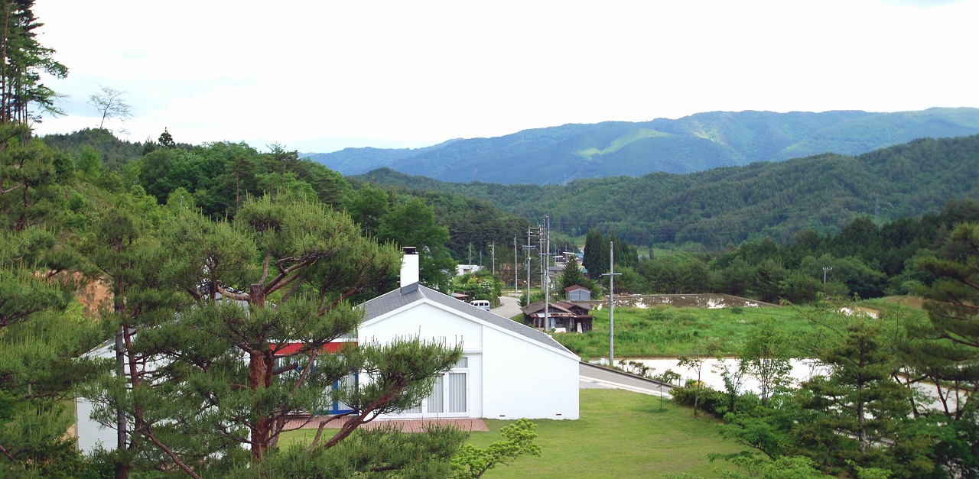
～ 高山 ～
平成26年度尾北支部青年委員会研修会

10 / 28
日時
(火)
AM 7 : 45 ～ PM 8 : 00

写真/ ㈱ｷﾀﾆ・ﾌｨﾝﾕｰﾙ邸

 |  |  |  |  |  |  |  |  |  |  |  |  | 平成26年 10月 28日 (火)
家づくりの中で密接に関わってくる家具たち。そんな家具がどういった材料を使って、どういった形で作られていくかを見学する旅です。高山で作られる木材を生かした家具の材質、組上げ方、仕上げ方などを見て、設計や施工のﾋﾝﾄになればと考えます。 日進木工㈱は飛騨の匠の心と技術を受け継いだｼﾝﾌﾟﾙでﾓﾀﾞﾝな家具をつくることにこだわった家具ﾒｰｶｰです。制作過程と展示販売されている家具の見学を行います。㈱ｷﾀﾆは北欧名作家具をﾗｲｾﾝｽ生産している家具ﾒｰｶｰです。制作過程や展示販売されている北欧家具の見学及び、敷地内に再現建築されたﾃﾞﾝﾏｰｸのﾃﾞｻﾞｲﾅｰのﾌｨﾝﾕｰﾙ自邸を見学します。日照が少ない地域で光を積極的に取り込む為に設計された、家具と共に生きる家を見学します。 |  |  |  |  |  |  |  |  |  |  | 日時 /
 |  |  |  |  |  |  |  |  |  |  |  |  | AM 7 : 45 ( 8 : 00 出発 ) ～ PM8 : 00 解散
 |  |  |  |  |  |  |  |  |  |  |  |  | 20 名
 |  |  |  |  |  |  |  |  |  |  | 定員 / |  |  |  |  | (先着)
 |  |  |  |  |  |  |  |  |  |  |  |  | ※定員になり次第締切、尾北支部HPにて案内予定。
 |  |  |  |  |  |  |  |  |  |  |  |  |  | 7,000円 |  |  |  |  |  |  | 8,000円
 |  |  |  |  |  |  |  |  |  |  | 参加費 / |  | 支部会員 |  |  |  |  | 他支部会員
 |  |  |  |  |  |  |  |  |  |  |  |  | 支部会員40才以下 4,000円
 |  |  |  |  |  |  |  |  |  |  |  |  | ( 一般参加者は 10,000円 ) |  |  |  |  |  |  | 当日受付時に徴収
 | 行程 / | 7:45:00 | [受付] |  | 江南駅西口 ﾛｰﾀﾘｰ西側集合 |  |  |  |  |  |  |  | ※参加費にはﾌｨﾝﾕｰﾙ邸入場料3000円を含みます。
 |  | 8:00:00 | [出発] |  |  | ( 移動 ) ※WC休憩有 |  |  |  |  |  |  | ※昼食は自由散策中に各自ご負担をお願いします。
 |  | 11:00:00 | [見学] |  | 日進木工 株式会社 |  |  |  |  |  |  |  | ※工場内を見学します。動きやすい格好でお願いします。
 |  |  |  |  |  | ( 移動 )
 |  | 12:30:00 | [散策] |  | 高山市内自由散策 |  |  |  |  |  | CPD / |  | 3単位
 |  |  |  |  |  | ※各自昼食 |  |  |  |  | 見学施設/ |  | 日進木工㈱、㈱ｷﾀﾆ + ﾌｨﾝﾕｰﾙ邸
 |  | 14:00:00 | [集合] |  |  | ( 移動 )
 |  | 14:20:00 | [見学] |  | 株式会社 ｷﾀﾆ 、ﾌｨﾝﾕｰﾙ邸 |  |  |  |  |  | 申込方法/ |  | 必要事項に記入の上、E-mail又はFAXでお申込み下さい。
 |  |  |  |  |  | ※2班に分かれる予定。 |  |  |  |  |  |  | ご不明な点等ございましたらﾒｰﾙにてお問い合わせ下さい。
 |  | 17:00:00 | [出発] |  |  | ( 移動 ) ※WC休憩有 |  |  |  |  |  |  | E-mail ： juny_box@yahoo.co.jp
 |  | 20:00:00 | [解散] |  | 江南駅到着 |  |  |  |  |  |  |  | FAX ： 0587-53-2188
 |  | ※予定の為、変更になる場合があります。 |  |  |  |  |  |  |  |  |  |  | 担当：尾北支部青年委員長 髙橋 純也

木を学ぶ旅 ～ 高山 ～ -平成26年度尾北支部合同研修会-
フ リ ガ ナ
氏 名 |  |  |  |  |  |  |  |  |  |  |  | 会 社 名
愛知建築士会会員 |  |  | □ | 尾北支部( | □ | 40才以下) | □ | 他支部 | □ | 一般 |  | 支部名(他支部の方)
連絡先番号 |  |  | □ | 勤務先 |  |  |  |  |  |  |  | Ｔ Ｅ Ｌ |  |  | ( |  |  |  | ) |  |  | ―
 |  |  | □ | 自 宅 |  |  |  |  |  |  |  | Ｆ Ａ Ｘ |  |  | ( |  |  |  | ) |  |  | ―
 |  |  | ※当日緊急の際使用させて頂きます。 |  |  |  |  |  |  |  |  | 緊急連絡先(携帯) |  |  | ( |  |  |  | ) |  |  | ―
住 所 |  |  | 〒 |  | -

C P D 番 号 （希望される方） |  |  |  |  |  |  |  |  |  |  |  | 受付日 |  |  |  |  | 月 |  | 日 | 整理番号
 |  |  |  |  |  |  |  |  |  |  |  |  |  |  |  |  |  |  |  |  |  |  | 受付いたしました。当日、参加券としてこのFAXをご持参下さい。

